表紙
システム要件定義成果物サンプル＆ガイド
DS-107 ： システムフロー

 |  | 第1.10版

 |  | 2018年08月29日

この 作品 は | クリエイティブ・コモンズ 表示 - 継承 4.0 国際 ライセンス | の下に提供されています。
要件定義フレームワーク©2018 TIS INC. クリエイティブ・コモンズ・ライセンス（表示-継承 4.0 国際）

ガイド
１．概要

 | 一連のシステム処理の流れを、システム機能と主要なデータを紐付けて可視化する。

２．使途

 | ● システム化対象範囲のシステム機能が網羅的にシステム機能一覧に抽出できていること、妥当なシステム機能として定義されていることを確認する。

３．記入要領

 | ● システム処理フローの作成単位は、業務階層定義の業務階層を元に検討する。
 | ※業務階層定義のレベル３単位にシステム処理フローを定義するなど。

 | No | 記述内容 | 記述内容説明 | 表記例 | 補足
 | 1 | スイムレーン | 一連のシステム処理フローに定義されたシステム機能を利用するアクター名をスイムレーンに記述する。また、構築対象システム名と関連する外部システム名のスイムレーンも用意する。 | － | ・業務フローを参考にアクター名を設定する。
 | 2 | 開始状態 | システム処理フローの開始点を記述する。
 | 3 | 終了状態 | システム処理フローの終了点を記述する。
 | 4 | 業務作業 | システム機能を利用する業務作業を記述する。
 | 5 | システムＵＩ機能 (構築対象システム) | 構築対象システムのシステムＵＩ機能を記述する。
 | 6 | 内部システム機能 (構築対象システム) | 構築対象システムのＵＩを持たないシステム機能(バッチ機能、外部ＩＦ機能など)を記述する。
 | 7 | 外部システム機能 (構築対象外システム) | 外部システム側の外部ＩＦ機能名を記述する。
 | 8 | 帳票 (構築対象システム生成) | 構築対象システムで生成する帳票もしくはメールを記述する。
 | 9 | 帳票 (構築対象システム外生成) | 構築対象システム外で生成された帳票もしくはメールを記述する。 ※手動で作成している帳票や外部からの帳票など

 | No | 記述内容 | 記述内容説明 | 表記例 | 補足
 | 10 | 連携データ (構築対象システム生成) | 構築対象システムで生成したシステム間連携データを記述する。
 | 11 | 連携データ (外部システム生成) | 外部システムで生成したシステム間連携データを記述する。
 | 12 | 業務遷移 | システムＵＩ機能を利用した業務作業の遷移を記述する。
 | 13 | データ遷移 | システム機能が利用するデータの流れ（エンティティとの関係）を記述する。
 | 14 | コネクタ（関連システム処理フロー用） | 一連のシステム処理フローの中で、連携が必要となる別のシステム処理フローが存在する場合、関連するシステム処理フロー名を記述する。
 | 15 | コネクタ（遷移用） | システム処理フローの可読性が落ちる場合に、コネクタを利用する。

４．他成果物との関係
業務フロー
（To-Be）

・業務の流れ

システム機能一覧
（To-Be）
システム処理フロー
（To-Be）
システム機能一覧
（To-Be）
・システム機能
・システム機能の漏れ

サンプル
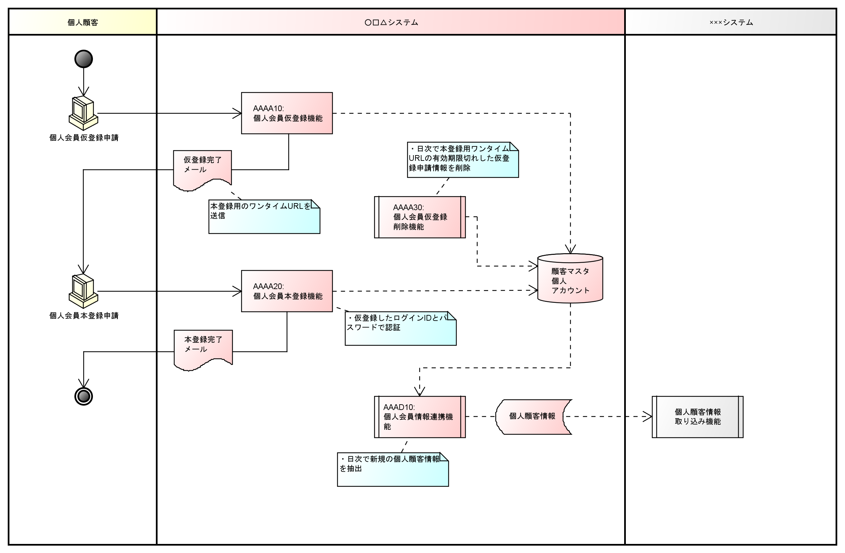
５．表記例

１．Web新規入会申請(個人顧客向け)

